Hoja1
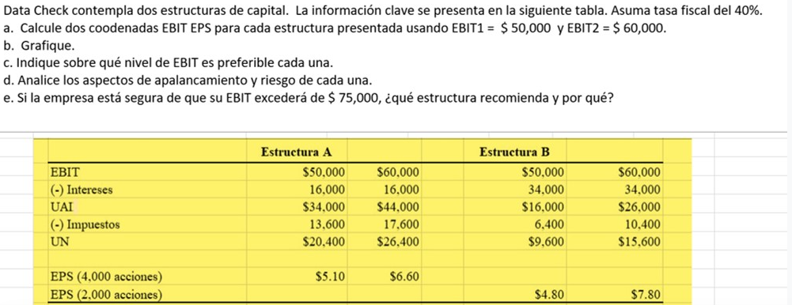

 | ESTRUCTURA A |  |  | ESTRUCTURA B
EBIT | $50,000.00 | $60,000.00 |  | $50,000.00 | $60,000.00
(-) Intereses | $16,000.00 | $16,000.00 |  | $34,000.00 | $34,000.00
UAI | $34,000.00 | $44,000.00 |  | $16,000.00 | $26,000.00
(-) Impuestos | $13,600.00 | $17,600.00 |  | $6,400.00 | $10,400.00
UN | $20,400.00 | $26,400.00 |  | $9,600.00 | $15,600.00

EPS (4,000 acciones) | $5.10 | $6.60
EPS (2,000 acciones) |  |  |  | $4.80 | $7.80

INCISO A

$$UAII=Intereses+\frac{Dividendo Preferente}{1 −Tasa Fiscal}$$
ESTRUCTURA A | X (UAII) | Y (UPA)
 | $50,000.00 | $5.10
 | $60,000.00 | $6.60
 | $16,000.00 | $-

ESTRUCTURA B | X (UAII) | Y (UPA)
 | $50,000.00 | $4.80
 | $60,000.00 | $7.80
 | $34,000.00 | $-

INCISO B

ESTRUCTURA DE CAPITAL

INCISO C

$$\frac{\left(1−0.40\right)∗\left(UAII−16,000\right)}{4,000}=\frac{\left(1−0.40\right)∗\left(UAII−34000\right)}{2,000}$$

 |  | UAII | $52,000.00 |  | Si las UAII son menores a $52,000 se prefiere la estructura A
 |  |  |  |  | Si las UAII son mayores a $52,000 se prefiere la estructura B
 |  |  |  |  | Si las UAII son iguales a $52,000 es indistitnto cualquiera de las dos estructuras

INCISO D

 | ESTRUCTURA A |  |  | ESTRUCTURA B
EBIT | $50,000.00 | $60,000.00 |  | $50,000.00 | $60,000.00
(-) Intereses | $16,000.00 | $16,000.00 |  | $34,000.00 | $34,000.00
UAI | $34,000.00 | $44,000.00 |  | $16,000.00 | $26,000.00
(-) Impuestos | $13,600.00 | $17,600.00 |  | $6,400.00 | $10,400.00
UN | $20,400.00 | $26,400.00 |  | $9,600.00 | $15,600.00

GAF | 1.47 | 1.36 |  | 3.13 | 2.31

La estructura de capital B presenta un mayor riesgo a la estructura A, ya que los puntos porcentuales que incrementa o disminuye, en ambos casos de EBIT son mayores a los de la estructura A.

INCISO E

Se recomienda utilizar la ESTRUCTURA B, ya que se comprobó desde el inciso C que para un UAII mayor a $52,000 se debería escoger esta estructura de capital.

